商品信息报备
报备基础信息
报备人姓名 |  |  |  |  |  |  |  |  |  |  |  | 点单平台
报备人电话 |  |  |  |  |  |  |  |  |  |  |  | 项目报备时间
采购单位 |  |  |  |  |  |  |  |  |  |  |  | 收货人
收货地址
备注
报备商品信息
注意事项：标*列为必填项，其他列按照对应点单平台要求选填 |  |  |  |  |  |  |  |  |  |  |  |  |  |  |  | 链接、图片至少提供一项填写
*序号 | *类目 | *品牌 | *商品名称 | *型号 | *数量 | *单位 | 重量 （kg） | *成交价 （元）折扣后 | *挂网价 （元）销售价 | *参数规格 | 包装清单 （广东省采必填） | 节能产品政府采购清单期数及所在页码、行数和证书号 （广东省采必填） | 环保产品政府采购清单期数及所在页码、行数和证书号 （广东省采必填） | 产地 （福建省、政采云平台必填） | 生产商 （福建省、政采云平台必填） | 参考链接1 （京东/妥了网） | 参考链接2 （产品官网） | 参考链接3 （天猫/苏宁/国美等） | 产品参考图片（3-5张） 将图片缩小完全放置对应单元格内
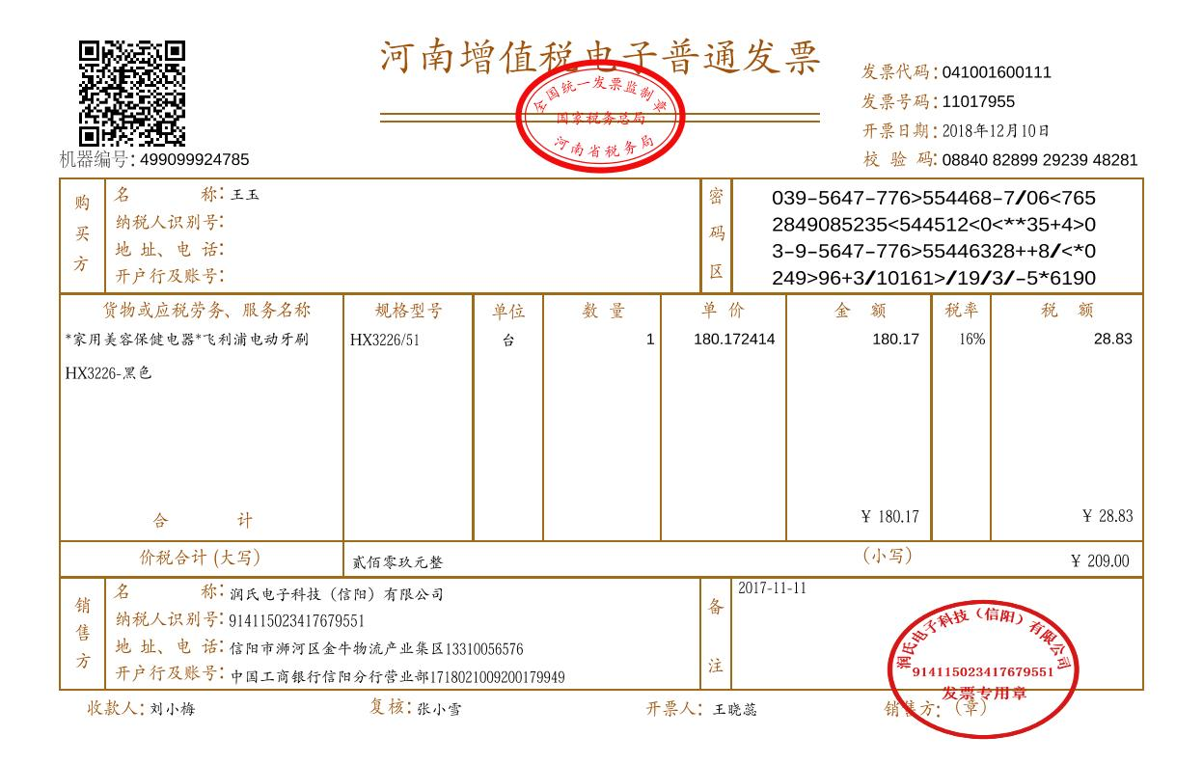
1 | 2 | 3 | 4 | 5 | 6 | 7 | 8 | 9 | 10 | 11 | 12 | 13 | 14 | 15 | 16 | 17 | 18 | 19

